Sheet1
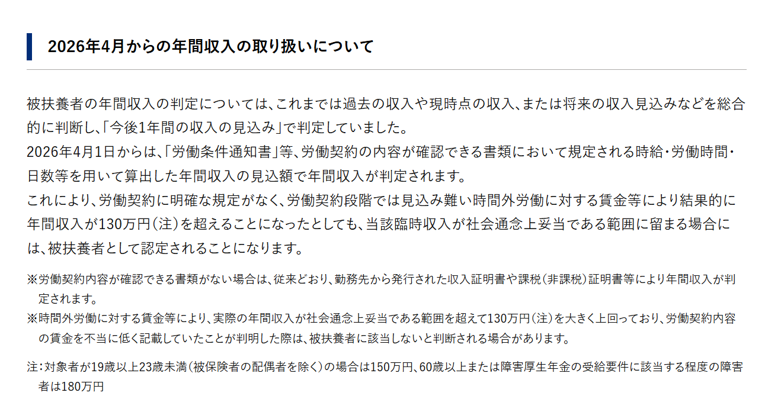
 |  |  |  |  |  | 健保確認

年間収入見込額申告書
（労働契約内容による被扶養者申請の必要書類）

この用紙は労働契約書や労働通知書をもって被扶養者として申請をする際に提出してください
認定内容の詳細はＨＰでご確認ください。また、記入は今回増加をする対象者ご本人が確認をして記入をしてください

１. | 給与以外の収入の有無について |  |  |  | ※給与以外の収入がある方は、今回の申請に該当しません

 | 無 ／ 有 （給与以外の収入がある）

２. | 採用年月日

３. | 所定労働時間 |  |  |  |  | 月/週/日 |  |  | 時間

４. | 勤務日数 |  |  |  |  |  |  | 月 | 日

５. | 所定外労働時間（残業） |  |  |  |  |  | 月（平均） |  | 時間

６. | 給与・賃金 |  |  |  | 月給/日給/時給 |  |  |  | 円

７. | 通勤交通費 |  |  |  |  | 月額/日額 |  |  | 日

８. | 今後１年間の収入見込み額
 | ※上記より年間の収入見込額（各種手当、残業代を含む）に交通費、賞与を加え、控除前の総支給額を記入してください。

 | 支給年月日 |  |  |  |  | 就労日数 |  | 総支給額
 | 令和 |  | 年 |  | 月 |  | 日 |  | 円
 | 令和 |  | 年 |  | 月 |  | 日 |  | 円
 | 令和 |  | 年 |  | 月 |  | 日 |  | 円
 | 令和 |  | 年 |  | 月 |  | 日 |  | 円
 | 令和 |  | 年 |  | 月 |  | 日 |  | 円
 | 令和 |  | 年 |  | 月 |  | 日 |  | 円
 | 令和 |  | 年 |  | 月 |  | 日 |  | 円
 | 令和 |  | 年 |  | 月 |  | 日 |  | 円
 | 令和 |  | 年 |  | 月 |  | 日 |  | 円
 | 令和 |  | 年 |  | 月 |  | 日 |  | 円
 | 令和 |  | 年 |  | 月 |  | 日 |  | 円
 | 令和 |  | 年 |  | 月 |  | 日 |  | 円
 | 賞与 |  | 年 |  | 月 |  |  |  | 円
 | 賞与 |  | 年 |  | 月 |  |  |  | 円
 | 賞与 |  | 年 |  | 月 |  |  |  | 円
 |  |  |  |  |  | 合計 |  |  | 円

 | 日本電子健康保険組合
 | 理事長 殿

 | 上記の通り申告します。また内容に相違ありません。
 | 申請に虚偽があった際には、遡って資格の減少を行うことを了承し、医療費は全額返還いたします。

 |  | 和暦 |  | 年 | 月 | 日
 |  | 健保番号 |  |  | －
 |  | 被保険者氏名
 |  | 被扶養者申請者氏名 |  |  |  |  | 続柄
 |  | ※必ず増加対象者が記入をして内容を確認をしてください

日本電子健康保険組合 R8.6

 | HP参考箇所

